상품제안서
헬프맨 15W LED 폴더 고속 무선 충전기 | 상품코드: F20820

 |  |  |  |  |  |  | 02-412-0044 | www.easy1.co.kr
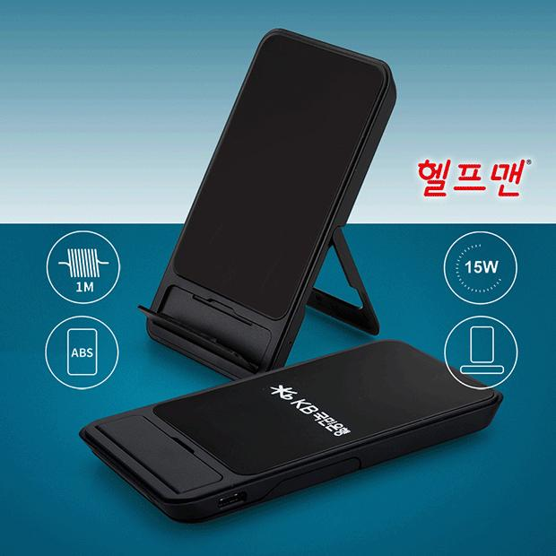

【상세/제작정보】

【인쇄/포장옵션】 | 레이저, 풀칼라 / 기본고급하드케이스

【공급단가】 | 수량 | 100~ | 300~ | 500~ | 1,000~ | 3,000~
*VAT별도 | 단가 | 10,000원 | 9,840원 | 9,600원 | 9,360원 | 9,200원

【상품 URL】 | https://dev.easy1.co.kr:443/src/goods_detail.php?gdno=20820

